PM REPORT (새양식)
 |  |  |  |  |  |  |  |  |  |  |  |  |  |  |  | 작성 |  |  | 검토 |  | 승인
 |  |  | M.A.T Co.,LTd
 |  |  | Micro Advanced Technology |  |  |  |  |  |  |  |  |  |  |  |  | 양윤철

작업 보고서

 |  |  |  |  |  |  |  |  |  |  |  |  |  |  |  | 점검일 |  |  | 2022-07-12
 |  |  |  |  |  |  |  |  |  |  |  |  |  |  |  | 시간 |  |  | 10 시 30 분 ~ 14시 30분 (4시간)

업 체 명 |  | 온세미컨덕터 |  |  |  |  |  |  | MODEL |  |  | 507BWS |  |  |  |  | SET-UP 일 |  |  | 2021-12-17
고객 담당자 |  | 조용군 부장님 |  |  |  |  |  |  | SERIAL NO |  |  | M005894 |  |  |  |  | 이전 작업일 |  |  | 2022-06-29
MAT 작업자 |  | 양윤철, 강석희 |  |  |  |  |  |  | 공정명 |  |  | NH3, SiH4, CO |  |  |  |  | 경과일 |  |  | 13

1. 작업명 ( PM, TROUBLE, 점검, 기타) |  |  |  |  |  |  |  |  |  |  |  |  |  |  | 5. 사진
Wet Chamber 내부세정 및 전극봉 Sensor 교체 |  |  |  |  |  |  |  |  |  |  |  |  |  |  | 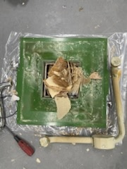 |  |  |  |  | 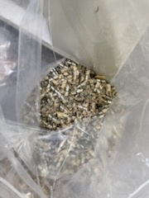

2. 증상,원인
Wet Chamber 내부세정 : 수질문제로 인한 Chamber 내부 Scale 고착 전극봉 Sensor 교체 : 전극봉 상부 수분침투로 인한 Sensing 불량

M.A.T Co., Ltd.
3. 조치내용
< Wet Chamber 내부세정 > - Wet Chamber 내부 Scale 고착 확인 (약1~2T) - Wet Chamber 내부 Scale 제거 및 Cleaning 진행 - ABS. Body Cleaning 진행 - ABS. Plate Cleaning 진행 - Wet Chamber PVC 타공망 Cleaning 진행 - Wet Chamber 하부 적체된 Scale 제거 - Circulation Line Spring Hose 내부 Scale 제거 - Wet Nozzle 1EA 교체 - Absorber 8kg 교체 - 375 * 375 사각 O-Ring 2EA 교체 ※ 금년 10월 RO수 -> 시 상수로 변경 예정으로 Part's Swap으로 관리 필요성 재고 필요 - 다만, 시 상수로 변경 하여도 Circulation In/Out, Drain In단 배관은 세정 or 교체 필요하며 Circulation Pump 1EA, Drain Pump 1EA는 교체 필요 (배관은 공정 Scadule 여건이 된다면 분리 후 세정, 여건이 되지 않는다면 교체 필요) < 전극봉 Sensor 교체 > - 전극봉 Sensor 상부 수분침투로 인한 Sensing 불량 발생 - Turn-On 대기중인 설비 (M006189) 설비에서 전극봉 Sensor A급 수급하여 해당설비 (M005894)에 장착 진행 - 전극봉 Sensor 교체 후 약 30분 間 Sensing Test 결과 이상 無 - Turn-On 대기설비 Turn-On 진행 방문시 전극봉 Sensor A급 수급하여 원복 예정 |  |  |  |  |  |  |  |  |  |  |  | POWDER / 부식 COATING CHECK |  |  |  |  |  | 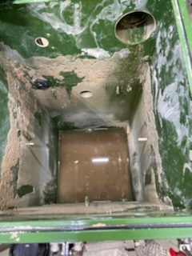 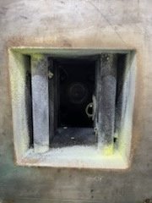 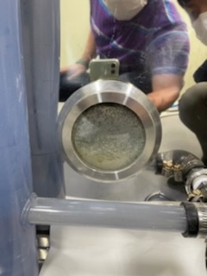 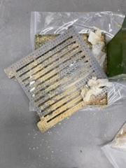
 |  |  |  |  |  |  |  |  |  |  |  | Plasma 설비 |  |  | 그 외 설비
 |  |  |  |  |  |  |  |  |  |  |  | Inner : % 부식 : |  |  | Heat Chamber : % 부식: Power 색/경도 :

 |  |  |  |  |  |  |  |  |  |  |  | Reactor : % 부식 : Coating : |  |  | Middle Flange : % 부식: Coating :

 |  |  |  |  |  |  |  |  |  |  |  | Wet Tank : % 부식 : Coating : |  |  | Wet Chamber : % 부식: Coating :

 |  |  |  |  |  |  |  |  |  |  |  | Exhaust : % 부식 : Coating : |  |  | Exhaust : % 부식: Coating :

4. CHECK VALUE |  |  |  |  |  |  |  |  |  |  |  |  |  |  |  |  | 6. 비고 (특이점, 위험요소, 개선사항)
Pressure | Inlet#1 mmH2O |  | Inlet#2 mmH2O |  | Inlet#3 mmH2O |  | Inlet#4 mmH2O |  | Exh. P mmH2O |  | Cab. P mmH2O |  | Cir. P Kpa |  | B/A. P Kpa
 | 전 | 후 | 전 | 후 | 전 | 후 | 전 | 후 | 전 | 후 | 전 | 후 | 전 | 후 | 전 | 후
 |  | -15 |  |  |  |  |  |  |  | -24 |  |  |  | 19.2
Temp | Temp #1 |  | Temp #2 |  | Temp #3 |  | Temp #4 |  | Reactor. T |  | Wet. T |  | Cab. T |  | Exh. T
 | 전 | 후 | 전 | 후 | 전 | 후 | 전 | 후 | 전 | 후 | 전 | 후 | 전 | 후 | 전 | 후
 |  | 700 |  | 700 |  |  |  |  |  |  |  |  |  |  |  | 28
Utility | Burning SLM |  | S/A SLM |  | N2 SLM |  | C/W SLM |  | Torch 전압 v |  | Torch 전압 A |  | Torch N2 SLM
 | 전 | 후 | 전 | 후 | 전 | 후 | 전 | 후 | 전 | 후 | 전 | 후 | 전 | 후
 |  | 90 |  | 40 |  |  |  | 4.5
* Part 사용 이력
Part 명 |  |  | 규격 |  |  | Code |  |  | 수 량 | 유/무 | 업체 재고 | Part 명 |  |  |  | 규격 |  |  | Code |  | 수량 | 유/무 | 업체 재고
전극봉 Sensor |  |  |  |  |  | 174-S23-00 |  |  | 1 | 무상
Wet Nozzle |  |  | 507. M200 |  |  | M200-141-S11-00 |  |  | 1 | 유상
Absorber |  |  | Ø10×30×0.4T |  |  | 905-009-001 |  |  | 8kg | 유상
사각 O-Ring |  |  | 375 * 375 |  |  | 903-001-202 |  |  | 2 | 유상

 |  |  |  |  |  |  |  |  |  |  |  | 출장비 |  |  |  |  |  |  |  | 인원수 |  | 유/무상
 |  |  |  |  |  |  |  |  |  |  |  |  |  |  |  |  |  |  |  | 2 |  | 유상
* 기 타 :

